المؤشرات الكلية

سوق العراق للاوراق المالية
جلسة الاثنين 2026/6/8 |  |  |  | تقرير أسعار الأسهم المتداولة لسوق العراق للأوراق المالية
الجلسة (98)
الاسهم المتداولة المدرجة و OTC |  |  | 373,254,314 |  |  | قيمة الأسهم المتداولة المدرجة و OTC |  | 714,908,990 |  |  | صفقات الشركات المدرجة وOTC | 1348
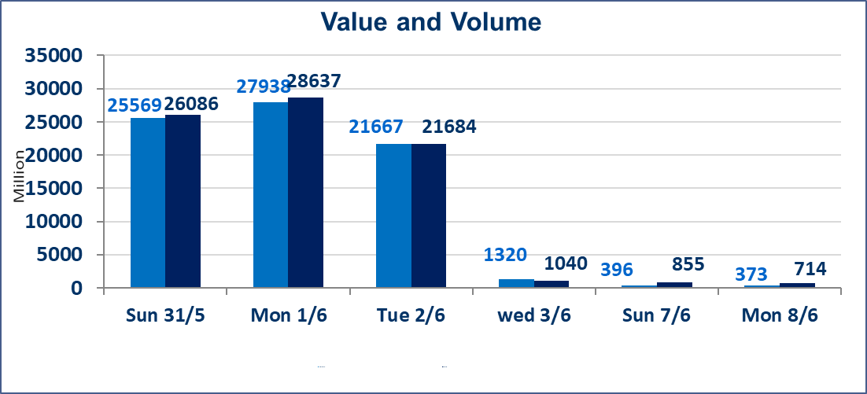
المؤشر60 ISX اليوم | 944.69 |  | نقطة |  |  | المؤشر15 ISX اليوم | 1217.26 | نقطة
المؤشر 60 ISX السابق | 944.06 |  | نقطة |  |  | المؤشر 15 ISX السابق | 1208.52 | نقطة
نسبة التغير | 0.07 |  | % |  |  | نسبة التغير | 0.72 | %
عدد النقاط | 0.63 |  | نقطة |  |  | عدد النقاط | 8.74 | نقطة

الشركات المدرجة | 103 | OTC | 14 | 117 |  | الشركات غير المتداولة المدرجة | 45 | OTC | 13 | 58
الشركات المتداولة | 41 | OTC | 1 | 42 |  | الشركات المرتفعة |  |  | 14
شركات الهيئة العامة |  |  |  | 6 |  | الشركات المنخفضة |  |  | 12
الموقوفة بقرار من هيأة الأوراق المالية |  |  |  | 11
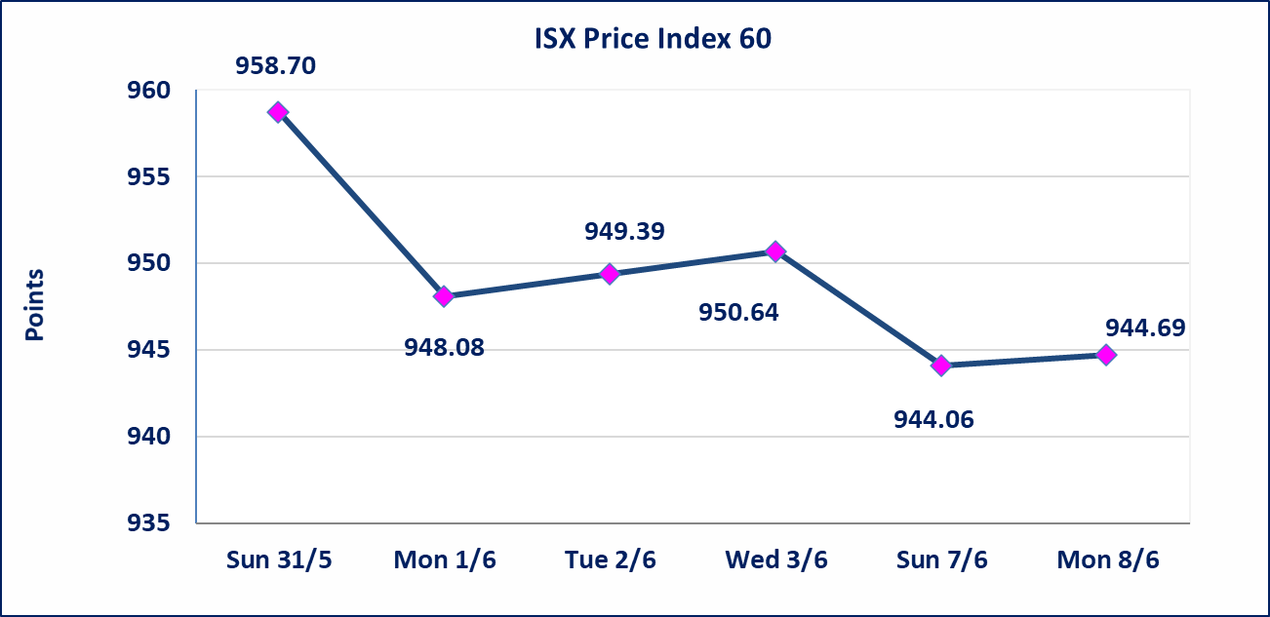
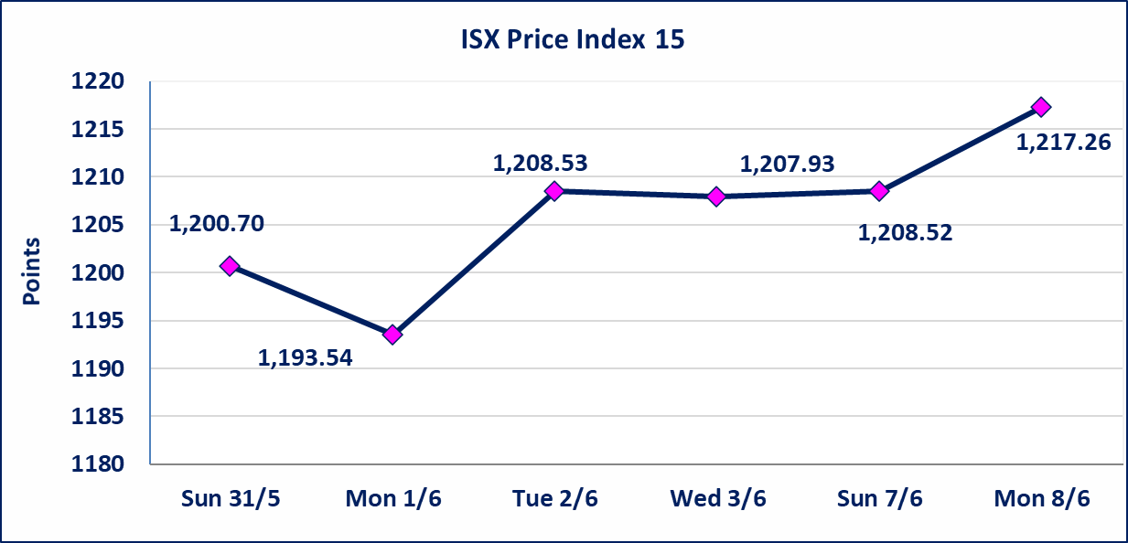

اليم الازرق للتجارة العامة(SYAM) | تم البدء بعمليات ايداع شهادات اسهم المساهمين لشركة اليم الازرق للتجارة العامة إعتباراً من جلسة الاربعاء 2026/6/3 وسيتم اطلاق التداول إعتباراً من جلسة الاربعاء 2026/6/24 بعد ايداع 5% من رأس المال او بعد مرور (21) يوم من تاريخ بدء الايداع في منصة الشركات غير المدرجة ISX-OTC.
المصير للتامين(NMAS) | تم البدء بعمليات ايداع شهادات اسهم المساهمين لشركة المصير للتامين إعتباراً من جلسة الثلاثاء 2026/6/2 وسيتم اطلاق التداول إعتباراً من جلسة الثلاثاء 2026/6/23 بعد ايداع 5% من رأس المال او بعد مرور (21) يوم من تاريخ بدء الايداع في منصة الشركات غير المدرجة ISX-OTC.
دار الثقة للتامين(NDAR) | تم البدء بعمليات ايداع شهادات اسهم المساهمين لشركة دار الثقة للتامين إعتباراً من جلسة الثلاثاء 2026/6/2 وسيتم اطلاق التداول إعتباراً من جلسة الثلاثاء 2026/6/23 بعد ايداع 5% من رأس المال او بعد مرور (21) يوم من تاريخ بدء الايداع في منصة الشركات غير المدرجة ISX-OTC.
زين للتامين(NZAI) | تم البدء بعمليات ايداع شهادات اسهم المساهمين لشركة زين للتامين إعتباراً من جلسة الثلاثاء 2026/6/2 وسيتم اطلاق التداول إعتباراً من جلسة الثلاثاء 2026/6/23 بعد ايداع 5% من رأس المال او بعد مرور (21) يوم من تاريخ بدء الايداع في منصة الشركات غير المدرجة ISX-OTC.
الوطنية للصناعات الغذائية (INFF) | تم البدء بعمليات ايداع شهادات اسهم المساهمين لشركة الوطنية للصناعات الغذائية إعتباراً من جلسة الاحد 2026/5/24 وسيتم اطلاق التداول إعتباراً من جلسة الاحد 2026/6/14 بعد ايداع 5% من رأس المال او بعد مرور (21) يوم من تاريخ بدء الايداع في منصة الشركات غير المدرجة ISX-OTC.
الحد الأعلى والادنى للتغير في السعر | نسبة التغير الحدود الدنيا للحركة السعرية للاسهم من (5% الى 10%) والحدود العليا من(10% الى 25%)في كافة المنصات ماعدا منصة OTC.
Web site : www.isx-iq.net E-mail : info-isx@isx-iq.net |  |  |  |  | 07834000034 - 07711211522 : ص . ب :3607 العلوية الهاتف |  |  |  |  |  | بغداد /الكرادة/ قرب المسرح الوطني /مجاور مصرف الخليج التجاري

نسبة التغير
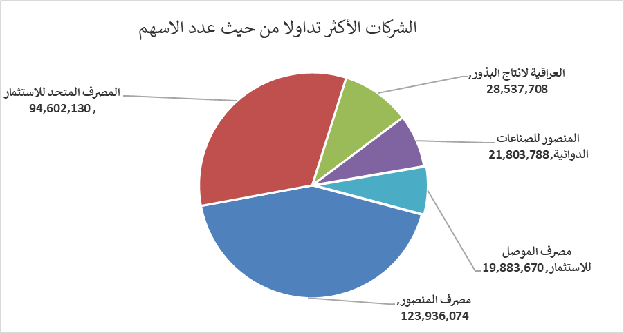
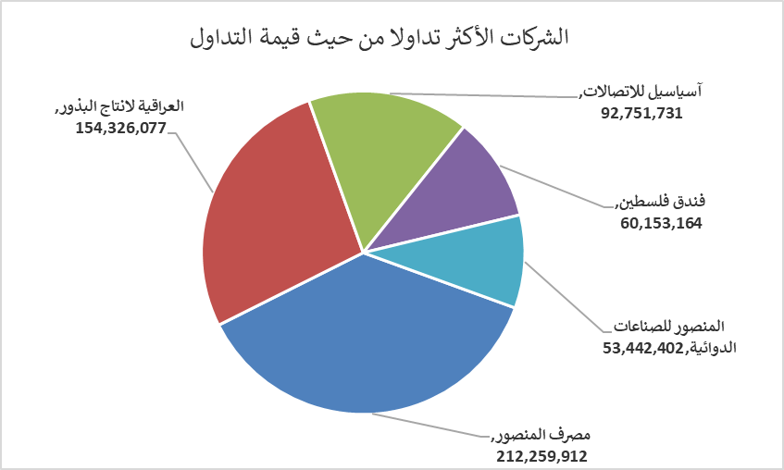
الشركات الأكثر ارتفاعاً وانخفاضاً

نسبة التغير لاسعار الاغلاق الاكثر ارتفاعاً |  |  |  | نسبة التغير لاسعار الاغلاق الاكثر انخفاضاً
اسم الشركة | اغلاق | التغير(%) | الاسهم المتداولة | اسم الشركة | اغلاق | التغير (%) | الاسهم المتداولة
مصرف الموصل للاستثمار | 0.140 | 7.69 | 19,883,670 | مصرف الشرق الأوسط | 0.080 | -11.11 | 5,997,441
العراقية لانتاج البذور | 5.550 | 5.71 | 28,537,708 | مصرف الطيف الاسلامي | 0.570 | -9.52 | 1,236,383
مصرف الائتمان العراقي | 0.600 | 3.45 | 1,000,000 | بابل للانتاج الحيواني | 10.000 | -7.41 | 34,954
الموصل لمدن الالعاب | 7.200 | 2.86 | 50,340 | العراقية للاعمال الهندسية | 5.600 | -7.28 | 88,875
السجاد والمفروشات | 19.990 | 2.51 | 466,593 | مصرف الخليج التجاري | 0.360 | -2.70 | 2,822,337

الشركات الاكثر نشاطا حسب الاسهم المتداولة (حجم التداول) |  |  |  | الشركات الاكثر نشاطا حسب القيمة المتداولة
اسم الشركة | اغلاق | التغير(%) | الاسهم المتداولة | اسم الشركة | اغلاق | التغير (%) | القيمة المتداولة
مصرف المنصور | 1.710 | 0.00 | 123,936,074 | مصرف المنصور | 1.710 | 0.00 | 212,259,912
المصرف المتحد للاستثمار | 0.050 | 0.00 | 94,602,130 | العراقية لانتاج البذور | 5.550 | 5.71 | 154,326,077
العراقية لانتاج البذور | 5.550 | 5.71 | 28,537,708 | آسياسيل للاتصالات | 16.300 | 2.13 | 92,751,731
المنصور للصناعات الدوائية | 2.450 | -0.41 | 21,803,788 | فندق فلسطين | 18.640 | 0.70 | 60,153,164
مصرف الموصل للاستثمار | 0.140 | 7.69 | 19,883,670 | المنصور للصناعات الدوائية | 2.450 | -0.41 | 53,442,402

